Накладная-№3
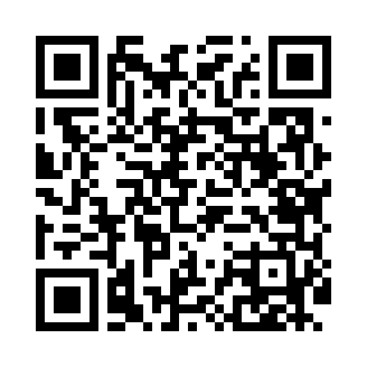
Номер товарно-транспортной накладной: |  |  | Торговый представитель: Amriyev Muhammad
Поставщик: Toshkent falcon fly 2 |  |  | Телефон торгового представителя: +998972880505
Дата отгрузки: 04.11.2025 |  |  | Контрагент: """" Klient
Дата консигнации: |  |  | Адрес:
Доставщик: |  |  | Телефон:
Телефон доставщика:
Время заказа: 04.11.2025 11:52:01
№ | Штрих-код | Название товаров (работ,услуг) | Количество | Количество в кейсе | Цена | Сумма
 |  |  | 265 |  |  | 335.5
1 | 6915649157098 | Пластиковый салатница DB-59-80 | 50 | 50 шт. | 1.50 | 75
2 | 6915646559390 | Пластмасса ликоб 5.6" A363 14.2x14.2x5.4cm DB -59-39 | 100 | 100 шт. | 1 | 100
3 | 6915645645018 | Пластмасса ликоб 35x21 см кота каропкада 48 д она мавжуд DB-59-5 | 15 | 15 шт. | 3.50 | 52.50
4 | 6915645645025 | Пластмасса ликоб 30x18 см DB-59-4 | 10 | 10 шт. | 2.70 | 27
5 | 6915646559406 | Пластмасса ликоб 4.2" D176142 4.2" 10.5x10.5x 5.5 sm DB-59-40 | 90 | 90 шт. | 0.90 | 81
Итого: 335.5$|->UZS: 4,193,750.00

